Exercicio - Mapa Mental
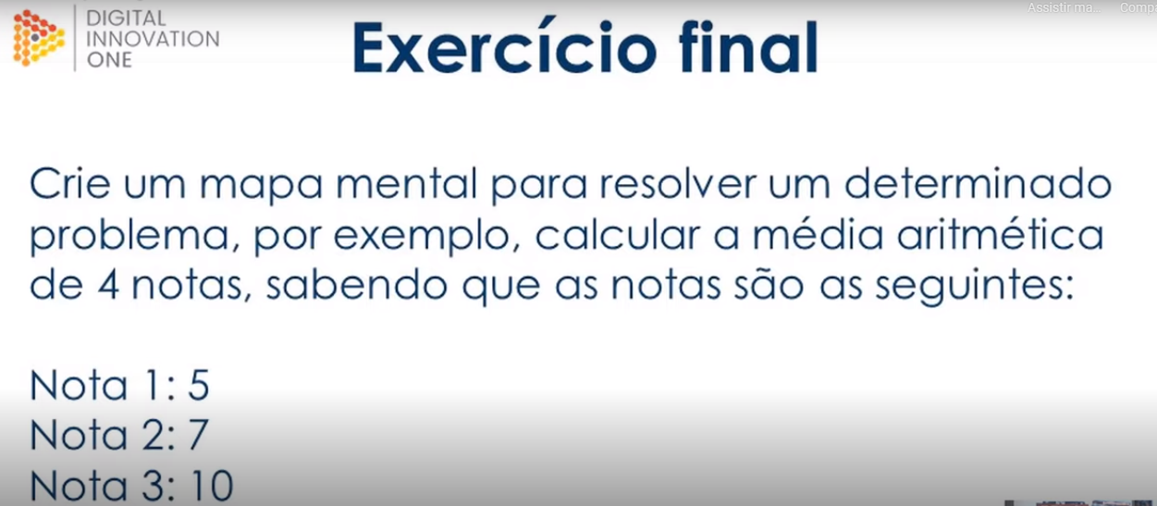
Nota 1 | Nota 2 | Nota 3 | Nota 4 | Média Final
5 | 7 | 10 | 3 | 6.25

